驾驶员座椅总成首页
 |  |  |  |  |  |  |  |  |  | 版本：A 识别号：GR/ZY/BOM-2023-07-001
编号：GR-21-01-23
车型 |  | TX/C7/C9 |  |  | 重汽出口车3.0自适应平台座椅总成EBOM清单 |  |  |  | 编制 | 审核 | 标准化 | 批准 | 页次 | 日 期
 |  |  |  |  | (首页 ) |  |  |  | 李世新 |  |  |  | 1/1 | 2023.08.31
图示 |  |  | NO. | 件号 |  |  | 件名 | 产品描述 | 单台用量 | 车型配置 |  | 备注
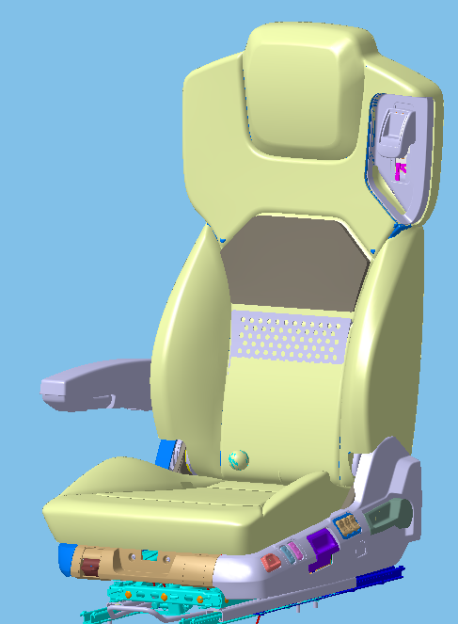 |  |  | 1 | 未输入 |  |  | 驾驶员座椅总成 | 安全带高调、右扶手、通风、加热、靠背调节、倾角调节、坐垫延伸、速升速降、高度调节、两气袋腰托、前后调节、阻尼自适应 | 1

变更履历
No | 日期 | 零件号 | 零件名称 | 变更内容 | 变更原因 | 变更来源

副驾驶员首页（翻转）
 |  |  |  |  |  |  |  |  |  |  |  |  | 版本：0/A 识别号：GR/ZY/BOM-2023-08-001
编号：GR-21-01-23
车型 |  | TX/C7/C9 |  | 重汽出口车副驾驶员座椅总成（翻转）EBOM清单 |  |  |  |  |  |  |  | 编制 | 审核 | 标准化 | 批准 | 页次 | 日 期
 |  |  |  | (首页 ) |  |  |  |  |  |  |  | 李世新 |  |  |  | 1/1 | 2023-08-31
图示 |  |  | NO. | 产品图号 |  | 产品名称 |  |  |  |  |  | 单台用量 | 车型配置 |  | 备注
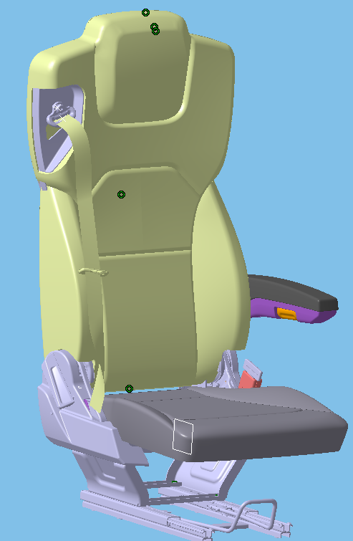 |  |  | 1 | 未输入 |  | 副驾驶员座椅总成 |  | 坐垫翻转、滑轨、左扶手、三点式安全带
 |  |  | 2
 |  |  | 3
 |  |  | 4
 |  |  | 5
 |  |  | 6
变更履历
No | 日期 | 零件号 | 零件名称 | 变更内容 | 变更原因 |  | 变更来源 | No | 日期 | 零件号 | 零件名称 | 变更内容 |  | 变更原因 |  | 变更来源
1
2
3
4
5
6
7
8
9
10
11
12
13
14
15
16
17
18
19
20
21
22
23
24
25
26
27
28
29
30
31
32
33
34
35
36
37
38
39
40
41
42
43
44
45
46
47
48
49
50
51
52
53
54
55
56
57
58
59

副驾驶员首页（高配+气弹簧）
 |  |  |  |  |  |  |  |  |  | 版本：0/A 识别号：GR/ZY/BOM-2021-04-001
编号：GR-21-01-23
车型 |  | TX/C7/C9 |  |  | 重汽出口车副驾驶员座椅总成（高配）EBOM清单 |  |  |  | 编制 | 审核 | 标准化 | 批准 | 页次 | 日 期
 |  |  |  |  | (首页 ) |  |  |  | 李世新 |  |  |  | 1/1 | 2023-08-31
图示 |  |  | NO. | 件号 |  |  | 件名 | 产品描述 | 单台用量 | 车型配置 |  | 备注
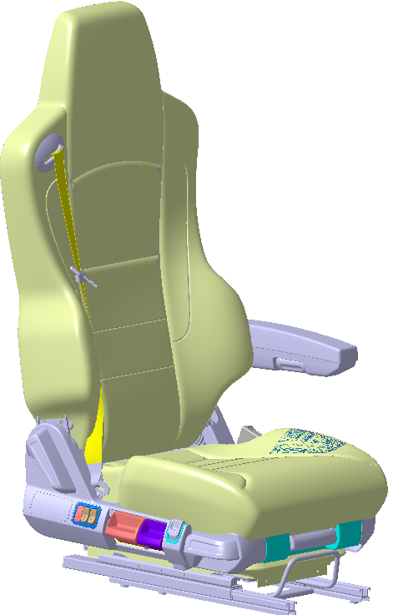 |  |  | 1 |  |  |  | 副驾驶员座椅总成 | 速升速降、可变阻尼、气动升降、仰角调节、四气袋腰托可调、左扶手、集成三点式安全带、座盆延伸、 | 1
 |  |  | 2 |  |  |  | 副驾驶员座椅总成 | 气弹簧升降、仰角调节、左扶手、集成三点式安全带、座盆延伸、 | 1
 |  |  | 3
 |  |  | 4 |  |  |  | 以下空白
 |  |  | 5
 |  |  | 6
变更履历
No | 日期 | 零件号 | 零件名称 | 变更内容 | 变更原因 | 变更来源

